Foglio1
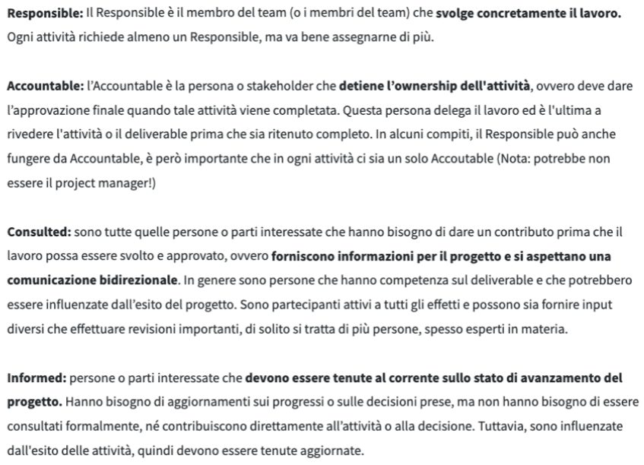
ATTIVITA' | PROJECT MANAGER | TEAM LEADER | DATA ENGINEER | DATA SCIENTIST | DATA ANALYST
1-INIZIALIZZAZIONE PROGETTO | R | I | I | I | I
INCONTRO CON IL CLIENTE | R | R | I | I | I
DEFINIZIONE PROGETTO | R | R | I | I | I
INTERVISTA AL CLIENTE | R | I | I | I | I
DESIGN DELLA DASHBOARD | R | I | C | C | C
2-RICERCA E RACCOLTA DATI | I | A | R | I | I
INSERIMENTO DATI, IMPLEMENTAZIONE | I | A | R | I | I
DATA QUALITY | I | A | R | I | I
GESTIONE FLUSSO DATI | I | A | R | I | I
GESTIONE OLAP | I | A | R | I | I
CONTROLLO QUALITA' DATI | I | A | R | I | I
MANUTENZIONE DB | I | I | R | I | I
GESTIONE DB | I | I | R | C | C
GESTIONE DATALAKE | I | I | R | C | C
3-ANALISI DATI E UTILIZZO | I | A | C | R | R
TRASFORMAZIONI DATI | I | A | C | R | R
ANALISI SUI DATI | I | A | C | R | R
ANALISI TRAMITE AI | I | A | C | R | I
SENTIMENI ANALYSIS | I | A | C | R | I
PULIZIA DATI | I | A | C | R | R
ANALISI DESCRITTIVE | I | A | C | R | R
ANALISI COGNITIVE | I | A | C | R | R
4-REPORT | C | A | I | C | R
STESTURA REPORT | C | A | I | C | R
5-PRODOTTO | I | A | I | I | R
CREAZIONI DELLA DASHBOARD | I | A | I | C | R
CREAZIONE PROTITIPO | I | I | I | C | R
LANCIO BETA | I | A | I | C | R
TEST | I | A | C | C | R
6-CONSEGNA FINALE | A | I | I | I | I
DOCUMENTAZIONE | A | I | I | I | I
ISTRUZIONI D'USO | A | R | I | I | I
CONSEGNA PRODOTTO | A | R | I | I | I

